ОЛ_КОЛОДЦА
ОБЩЕСТВО С ОГРАНИЧЕННОЙ ОТВЕТСТВЕННОСТЬЮ «НОВЫЕ ТРУБНЫЕ ТЕХНОЛОГИИ» 141320, Московская область, г.о. Сергиево-Посадский, д. Коврово, д. 50, помещ. 2 E-mail: info@ntt.su, тел/факс: +7(499) 949-14-04

 | ОПРОСНЫЙ ЛИСТ КОЛОДЦА

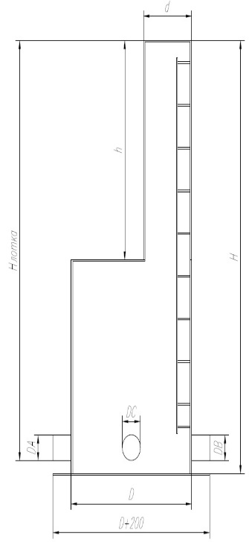
 | *к заявке ООО «НТТ» № |  | ОЛ/
 | Тип колодца |  | Распределительный
 | Назначение ОЛ* | → | Материальный расчет
 | *(выберите одно или несколько назначений) | →
 |  | →
 |  | →
 | *Дата заполнения:
 | *Заказчик:
 | Стадия проекта:
 | Объект:
 | Регион объекта:

 | Предполагаемые параметры колодца:
 | *Диаметр рабочей части колодца DN, мм |  | 2,000
 | *Давление PN, Мпа |  | 0.1
 | *Жесткость SN, Па |  | 5,000
 | Склад | Номер заказа →
 | Высота возвышения корпуса горловины/корпуса колодца над землей, мм |  | 300
 | Установка под проезжей частью (Да/Нет): |  | Нет
 | *Глубина рабочей части корпуса (H), мм |  | 4,000
 | Наличие горловины колодца |  | Да
 | Диаметр горловины колодца d,мм |  | 1,200
 | Высота горловины h (до верха рабочей части емкости), мм |  | 1800

 | Лестница |  | Да

 | Смола:
 | Тип смолы |  | Стандарт
 | Марка смолы |  | ИЗО
 | MAX температура жидкости, оС
 | Вид стоков |  | Хозяйственно-бытовые
 | Возможное MAX внутреннее давление, кг/см2

 | Параметры патрубков:
 | подводящего |  |  |  | отводящего
 | Материал подводящего патрубка |  | ПЭ |  | Материал отводящего патрубка | ПЭ
 | Глубина залегания H лотка, мм |  | 2,000 |  | Глубина залегания, мм | 2,500
 | Проходной (внутренний) диаметр, DА, мм. |  | 300 |  | Проходной (внутренний) диаметр, DB, мм. | 300
 | Направление подводящего патрубка, в часах |  |  |  | Направление отводящего патрубка, в часах
 | Количество подводящих патрубков, шт. |  | 1 |  | Количество отводящих патрубков, шт. | 2

 | Наличие дополнительного оборудования: |  | Да
 | Наличие дробилки/корзины для мусора |  | Корзина для мусора
 | Наличие запорной арматуры на подводящем трубопроводе |  | Да
 |  |  | Задвижка шиберная

 | Шкаф управления |  | Нет |  | Датчики: | Да
 | Тип: |  | Уличный |  | давления | Нет
 | Марка шкафа: |  |  |  | температуры | Нет
 | Ввод электропитания: |  | Один |  | уровня | Нет
 | Пуск ШУ: |  | Стандартный |  | манометр | Нет
 | Модуль передачи данных в систему диспетчеризации: |  | CIM 250 GSM/GPRS |  | расходомер | Нет

 | *Теплоизоляция |  | Да
 | Глубина теплоизоляции, мм |  | 2000

 | Обязательные дополнения к заявке:

 | * - поля обязательные для заполнения

 | Приложение: документы заказчика на

 | Менеджер отдела продаж емкостного оборудования ООО «НТТ» |  |  | ______________________________ (________________________)

 | Начальник отдела продаж емкостного оборудования ООО «НТТ» |  |  | ______________________________ (________________________)

ОЛ_ЕМКОСТИ
ОБЩЕСТВО С ОГРАНИЧЕННОЙ ОТВЕТСТВЕННОСТЬЮ «НОВЫЕ ТРУБНЫЕ ТЕХНОЛОГИИ» 141320, Московская область, г.о. Сергиево-Посадский, д. Коврово, д. 50, помещ. 2 E-mail: info@ntt.su, тел/факс: +7(499) 949-14-04

 | ОПРОСНЫЙ ЛИСТ ЕМКОСТИ
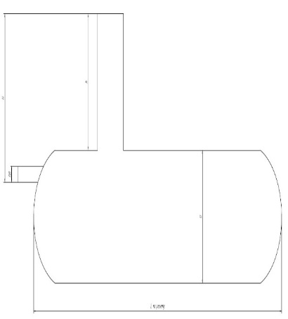
 | *к заявке ООО «НТТ» № |  | ОЛ/
 | Тип емкости
 | Назначение ОЛ* | → | Материальный расчет
 | *(выберите одно или несколько назначений) | →
 |  | →
 |  | →
 | *Дата заполнения:
 | *Заказчик:
 | Стадия проекта: |  | проект
 | Объект:
 | Регион объекта:

 | Предполагаемый размер емкости*: |  | Ручной ввод | Расчет
 | *Объем, м3 |  | 100
 | *Диаметр DN, мм |  | 3,000
 | *Давление PN, Мпа | ВАЖНО от выбранного давления зависит масса формованных слоев на стыке (кг) | 0.1
 | *Жесткость SN, Па |  | 10,000
 | Производство | Общий метраж выпуска →
 | Расположение |  | Горизонтальное |  |  | ГоризонтальноеПодземная
 | Установка |  | Подземная
 | Высота возвышения корпуса емкости/шахты обслуживания над землей, мм |  | 300
 | Установка под проезжей частью (Да/Нет): |  | Нет
 | Длина рабочей части емкости при горизонтальном расположении, мм |  |  | 13,400
 | Длина рабочей части емкости при вертикальном расположении, мм |  | 4,000

 | Смола:

 | Тип смолы |  | Стандарт
 | Марка смолы |  | ИЗО
 | MAX температура жидкости, оС
 | Вид стоков |  | Производственные
 | Возможное MAX внутреннее давление, кг/см2

 | Наличие шахты обслуживания |  | Да
 | Диаметр шахты d,мм |  | 1,200
 | Высота шахты h (до верха рабочей части емкости), мм |  | 2,000

 | Лестница |  | Да

 | Параметры патрубков:

 | подводящего: |  |  |  | отводящего:
 | Материал патрубка |  | ПЭ |  | Материал патрубка | ПЭ
 | *Номинальный диаметр патрубка DN, мм |  | 400 |  | *Номинальный диаметр патрубка DN, мм | 300
 | Кол-во патрубков |  | 1 |  | Кол-во патрубков | 2
 | *Глубина залегания H лотка (от уровня грунта до низа лотка патрубка), мм |  | 2,400.0 |  | *Глубина залегания H лотка (от уровня грунта до низа лотка патрубка), мм | 2,600.0

 | Наличие насосного оборудования: |  | Да
 |  |  |  |  |  |  | Vэф= | 2.5 | м3 | 5 | 10 | 20 | пусков в час
 | *Максимальный приток сточных вод |  | 50 | м3/ч | <- выберите ЕИ |  | Vмин= | 2.08 | м3 | 5 | 10 | 20 | поминутная работа
 | *Расчетный напор на выходе, м |  | 10 |  |  |  | Vраб= | 2.08 | м3
 | Марка насосов:
 | *Количество насосов: |  |  |  |  |  | hраб= | 0.295 | м
 |  | - рабочих | 1 |  |  |  | hР= | 1.355 | м | с учетом поплавков и рамы насосов
 |  | - резервных | 1 |  |  |  | Нподз | 1.405 | мм | 1,500
 |  | - запасных на склад |  |  |  |  | Минимальный уровень жидкости для работы насоса (из тех. паспорта подобранного насоса вводится вручную) | 0.6 | м
 | Взрывозащита насосов: |  | Нет |  |  |  | Мин. уровень жидкости в КНС (уровень 1 поплавка от дна КНС) | 0.76 | м
 |  |  |  |  |  |  | Высота подъема на выходе из КНС (геометр. Подъем) | 0.74 | м
 | Наличие дополнительного оборудования: |  | Да |  |  |  | Высота рамы насосов | 0.16 | м

 | Наличие дробилки/корзины для мусора |  | Корзина для мусора
 | Наличие запорной арматуры на подводящем трубопроводе |  | Да
 |  |  | Задвижка шиберная

 | Шкаф управления |  | Да |  | Датчики: | Да
 | Тип: |  | Уличный |  | давления | Да
 | Марка шкафа: |  |  |  | температуры | Нет
 | Ввод электропитания: |  | Один |  | уровня | Нет
 | Пуск ШУ: |  | Стандартный |  | манометр | Нет
 | Модуль передачи данных в систему диспетчеризации: |  | CIM 250 GSM/GPRS |  | расходомер | Нет

 | Вентиляция |  | Приточная

 | *Теплоизоляция |  | Да
 | Глубина теплоизоляции, мм |  | 2000

 | Обязательные дополнения к заявке:

 | * - поля обязательные для заполнения

 | Приложение: документы заказчика на

 | Менеджер отдела продаж емкостного оборудования ООО «НТТ» |  |  | ______________________________ (________________________)

 | Начальник отдела продаж емкостного оборудования ООО «НТТ» |  |  | ______________________________ (________________________)

ОЛ_НАСОСНАЯ_СТАНЦИЯ
ОБЩЕСТВО С ОГРАНИЧЕННОЙ ОТВЕТСТВЕННОСТЬЮ «НОВЫЕ ТРУБНЫЕ ТЕХНОЛОГИИ» 141320, Московская область, г.о. Сергиево-Посадский, д. Коврово, д. 50, помещ. 2 E-mail: info@ntt.su, тел/факс: +7(499) 949-14-04

 | ОПРОСНЫЙ ЛИСТ НАСОСНОЙ СТАНЦИИ

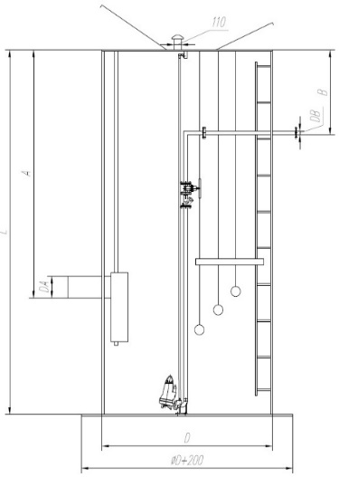
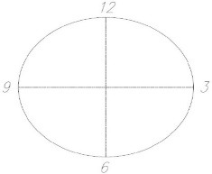
 | *к заявке ООО «НТТ» № |  | ОЛ/
 | Тип насосной станции |  | Канализационная
 | Назначение ОЛ* | → | Материальный расчет
 | *(выберите одно или несколько назначений) | →
 |  | →
 |  | →
 | *Дата заполнения:
 | *Заказчик:
 | Стадия проекта: |  | проект
 | Объект:
 | Регион объекта:

 | Предполагаемый размер насосной станции*:

 | *Диаметр DN, мм |  | 3,000
 | *Давление PN, Мпа |  | 0.1
 | *Жесткость SN, Па |  | 10,000
 | Производство | Общий метраж выпуска →
 | *Глубина корпуса L (подземная часть) , мм |  | 11,500 |  | ручной ввод
 | Высота возвышения корпуса насосной станции над землей, мм |  | 300 | возвышение люков
 | Установка под проезжей частью (Да/Нет): |  | Нет
 | По ТТ МВК (Да/Нет): |  | Да

 | Смола:

 | Тип смолы |  | Стандарт
 | Марка смолы |  | ИЗО
 | MAX температура жидкости, оС
 | Вид стоков |  | Дождевые
 | Возможное MAX внутреннее давление, кг/см2

 | Параметры патрубков:

 | подводящего трубопровода: |  |  |  | напорного трубопровода:
 | Материал подводящего трубопровода |  | ПЭ |  | Материал напорного трубопровода: | ПЭ |  | Vэф= | 2.0124 | м3 | 5 | 10 | 20 | пусков в час
 | *Глубина залегания подводящего трубопровода А, мм. |  | 9,910 | 9.91 | *Глубина залегания напорного трубопровода В, мм | 2,300 | 2.3 | Vмин= | 3.35 | м3 | 5 | 10 | 20 | поминутная работа
 | *Номинальный диаметр подводящего трубопровода DА, мм |  | 400 |  | *Номинальный диаметр напорного трубопровода DВ, мм | 150 |  | Vраб= | 3.35 | м3
 | *Направление подводящего трубопровода, в часах |  |  |  | *Направление напорного трубопровода, в часах
 | *Количество подводящих трубопроводов, шт. |  | 1 |  | *Количество напорных трубопроводов, шт. | 2 |  | hраб= | 0.474 | м
 | Предполагаемый тип соединения подводящего трубопровода с КНС |  | Раструб |  | *Тип запорной арматуры | Задвижка клиновая с обрезиненным клином |  | hР= | 1.534 | м | с учетом поплавков и рамы насосов
 | Наличие дробилки/корзины для мусора |  | Корзина для мусора |  | Количество задвижек | 7 |  | Нподз | 11.444 | мм | 11,500
 | Наличие запорной арматуры на подводящем трубопроводе |  | Да |  | Наличие аварийного трубопровода | Да | 1 | Минимальный уровень жидкости для работы насоса (из тех. паспорта подобранного насоса вводится вручную) | 0.6 | м
 |  |  |  |  | Наличие трубопровода взмучивания | Нет | 1 | Мин. уровень жидкости в КНС (уровень 1 поплавка от дна КНС) | 0.76 | м
 | Параметры для насосного оборудования: |  |  |  |  |  |  | Высота подъема на выходе из КНС (геометр. Подъем) | 8.44 | м
 |  |  |  |  |  |  |  | Высота рамы насосов | 0.16 | м
 | *Максимальный приток сточных вод |  | 80.496 | м3/ч | ← выберите ЕИ
 | *Расчетный напор на выходе, м |  | 12.8
 | Марка насосов:
 | *Количество насосов:
 |  | - рабочих | 2 |  | схема обвязки напорного трубопровода | 2+1
 |  | - резервных | 1
 |  | - запасных на склад | 1
 | Автоматическая трубная муфта (из тех. паспорта насосов) |  | 100
 | Взрывозащита насосов: |  | Нет

 | Наличие дополнительного оборудования: |  | Да

 | Шкаф управления |  | Да |  | Датчики: | Да
 | Тип: |  | Уличный |  | давления | Да
 | Марка шкафа: |  |  |  | уровня | Да
 | Ввод электропитания: |  | Один |  | расходомер | Да
 | Пуск ШУ: |  | Плавный
 | Модуль передачи данных в систему диспетчеризации: |  | CIM 250 GSM/GPRS

 | Вентиляция |  | Приточно-вытяжная с мех. побуждением

 | *Теплоизоляция |  | Да
 | Глубина теплоизоляции, мм |  | 2000

 | Обязательные дополнения к заявке:

 | * - поля обязательные для заполнения

 | Приложение: документы заказчика на |  |  | листах

 |  |  |  | ______________________________ (________________________)

 |  |  |  | ______________________________ (________________________)

Гидравл. расчет
 |  |  | Приложение 1
Гидравлический расчет (работа на 1 нитку)
Q |  | м3/сут |  |  | производительность КНС
Q | 0.022 | м3/с | 22.36 | л/с
Нпл.земл | 162.10 | м |  |  | отметка планировки земли в месте установки
Hввод | 152.19 | м |  |  | отметка подводящего трубопровода на вводе в КНС
Нвывод | 159.8 | м |  |  | отметка напорного трубопровода на выводе из КНС
Нмин. ур.воды | 151.34 | м | 0.76 |  | отметка минимального уровня воды в КНС
Hдикт. точка | 159.84 | м |  |  | диктующая точка точка
d | 0.15 | м |  |  | внутренний диаметр напорного трубопровода в КНС
l | 10.00 | м |  |  | длина напорного трубопровода в КНС
D | 0.14 | м |  |  | внутренний диаметр напорного трубопровода вне КНС
L | 7.60 | м |  |  | длина напорного трубопровода вне КНС

Требуемый напор
Hрасч = Hгеод + ∑ Hпот + Hизл
Геометрический напор |  |  |  |  | Скорости потоков в трубопроводах
Hгеом | 8.50 | м |  |  | Vкнс | 1.282 | м/с | скорость течения жидкости в напорном трубопроводе КНС
Свободный напор на излив |  |  |  |  | V | 1.432 | м/с | скорость течения жидкости в напорном трубопроводе вне КНС
Hизл | 1.00 | м

При перекачке стоков по полиэтиленовым трубам ПЭ100+ SDR17 Ø160х9,5 мм потери напора на 1 м длины - 1000i= 14,309 (https://vik.by/instruments/shevelev-online)
∑ Hпот = ∆h + hпот + hнс
∆h – потери по длине
∆h= 1000i*к*L | 0.11 | м
График совместной работы насосов и водоводов
 | Характеристика сети на 1 водовод |  | Характеристика 1 рабочего насоса |  | Геометрический перепад высот |  | 0
0.0 | 8.50 | 0 | 22.5 | 0.0 | 8.50 | 8.50 | 1
9.0 | 9.17 | 2.7777777778 | 20.5 | 9.0 | 8.50 | 9.17
11.0 | 9.50 | 5.5555555556 | 18.5 | 11.0 | 8.50 | 9.50
14.0 | 10.12 | 8.3333333333 | 15.2 | 14.0 | 8.50 | 10.12
17.0 | 10.88 | 8.5222222222 | 14.89 | 17.0 | 8.50 | 10.88
19.0 | 11.48 | 11.111111111 | 9 | 19.0 | 8.50 | 11.48
22.0 | 12.49 |  |  | 22.0 | 8.50 | 12.49
22.4 | 12.63 |  |  | 22.4 | 8.50 | 12.63
25.0 | 13.66 |  |  | 25.0 | 8.50 | 13.66
27.0 | 14.52 |  |  | 27.0 | 8.50 | 14.52
Рабочая точка насоса: 8,19 л/с, 13,66 м (при работе 1 насоса на 1 водовод)
Фактическая рабочая точка насоса: 8,52 л/с, 14,89 м (при работе 1 насоса на 1 водовод)
Потери на трение в напорном трубопроводе при скорости > 1,2 м/с
hнс | 3.00 | м
hпот | 0.02 | м
∑ Hпот | 3.13 | м

Требуемый напор
Hтр | 12.63 | м
Сопротивление системы
S | 0.00825 | с2*м/л2
График системы
Q, л/с | H,м | Hполн, м | Qв1, л/с | Qв2, л/с |  | Нг
0 | 0.00 | 8.50 | 0 | 0 |  | 8.50
9 | 0.67 | 9.17 | 9.0 | 18.0 |  | 8.50
11 | 1.00 | 9.50 | 11.00 | 22.00 |  | 8.50
14 | 1.62 | 10.12 | 14 | 28 |  | 8.50
17 | 2.38 | 10.88 | 17.0 | 34.0 |  | 8.50
19 | 2.98 | 11.48 | 19 | 38 |  | 8.50
22 | 3.99 | 12.49 | 22 | 44 |  | 8.50
22.36 | 4.13 | 12.63 | 22 | 45 |  | 8.50
25 | 5.16 | 13.66 | 25 | 50 |  | 8.50
27 | 6.02 | 14.52 | 27 | 54 |  | 8.50

График насоса
Q, л/с | H,м | Qн1,л/с | Qн2,л/с
0.00 | 22.50 | 0.0 | 0.0
2.78 | 20.50 | 2.8 | 5.6
5.56 | 18.50 | 5.6 | 11.1
8.33 | 15.20 | 8.3 | 16.7
8.52 | 14.89 | 8.5 | 17.0
11.11 | 9.00 | 11.1 | 22.2
13.89 | 8.50 | 13.9 | 27.8
16.67 | 6.00 | 16.7 | 33.3

0
10
20
30
30.68
40
50
60

